Istruzioni
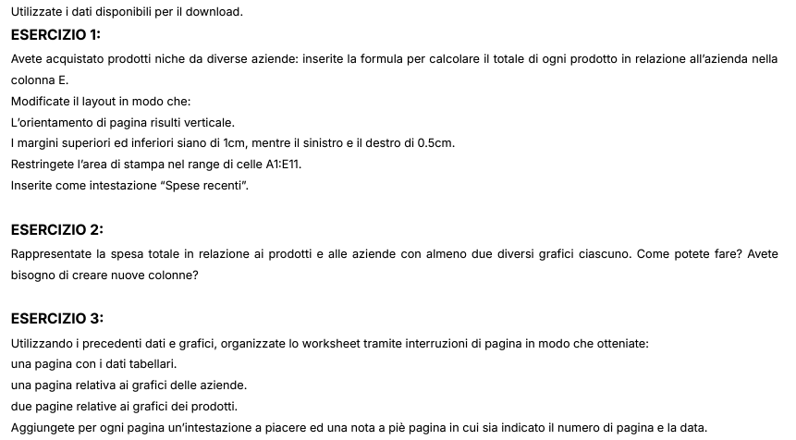
Istruzioni allo svolgimento

Prodotti
Spesa totale per prodotto
Azienda | Prodotto | Quantità | Prezzo | Totale | Azienda | Spese totali per azienda
AquaLux Dynamics | Crema | 700 | 18.75 € | 13,125.00 € | Tech Innovations Ltd. | 25,575.00 €
AquaLux Dynamics | Acqua | 900 | 14.00 € | 12,600.00 € | SolarTech Solutions | 31,100.00 €
AquaLux Dynamics | Pianeta | 600 | 20.00 € | 12,000.00 € | AquaLux Dynamics | 37,725.00 €
EcoVibe Solutions | Vibrazione | 1000 | 13.50 € | 13,500.00 € | EcoVibe Solutions | 13,500.00 €
SolarTech Solutions | Pannelli | 800 | 12.25 € | 9,800.00 €
SolarTech Solutions | Infinito | 1500 | 6.50 € | 9,750.00 €
SolarTech Solutions | Orizzonte | 1100 | 10.50 € | 11,550.00 €
Tech Innovations Ltd. | Tecnologia | 500 | 15.75 € | 7,875.00 €
Tech Innovations Ltd. | Cibo | 1200 | 8.50 € | 10,200.00 €
Tech Innovations Ltd. | Quanti | 300 | 25.00 € | 7,500.00 €

Spese totali per azienda
Spese totali per prodotto

Spese totali per azienda

Rieseguito col professore
Spese totali per prodotto
Azienda | Prodotto | Quantità | Prezzo | Totale | Azienda | Totale azienda
AquaLux Dynamics | Crema | 700 | 18.75 € | 13,125.00 € | AquaLux Dynamics | 37,725.00 €
AquaLux Dynamics | Acqua | 900 | 14.00 € | 12,600.00 € | EcoVibe Solutions | 13,500.00 €
AquaLux Dynamics | Pianeta | 600 | 20.00 € | 12,000.00 € | SolarTech Solutions | 31,100.00 €
EcoVibe Solutions | Vibrazione | 1000 | 13.50 € | 13,500.00 € | Tech Innovations Ltd. | 25,575.00 €
SolarTech Solutions | Pannelli | 800 | 12.25 € | 9,800.00 €
SolarTech Solutions | Infinito | 1500 | 6.50 € | 9,750.00 €
SolarTech Solutions | Orizzonte | 1100 | 10.50 € | 11,550.00 €
Tech Innovations Ltd. | Tecnologia | 500 | 15.75 € | 7,875.00 €
Tech Innovations Ltd. | Cibo | 1200 | 8.50 € | 10,200.00 €
Tech Innovations Ltd. | Quanti | 300 | 25.00 € | 7,500.00 €

